CMV_Manual
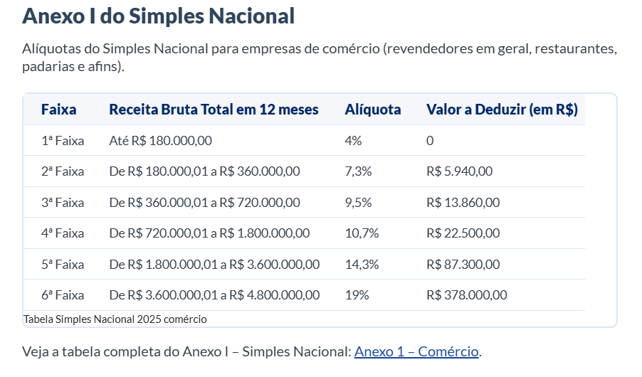
JACARÉ | 12/2025 | 01/2026 | 02/2026 | 03/2026 | 04/2026 | 05/2026 | 06/2026 | 07/2026 | 08/2026 | 09/2026 | 10/2026 | 11/2026 | 12/2026

 |  |  |  |  |  |  |  |  |  |  |  |  |  |  | 01/2026 | 02/2026 | 03/2026 | 04/2026 | 05/2026 | 06/2026 | 07/2026 | 08/2026 | 09/2026 | 10/2026 | 11/2026 | 12/2026
(+) Estoque inicial Alimento | R$ 33,023.37 | R$ 34,159.05 | R$ 39,007.23 | R$ 33,695.51 | R$ 41,890.81 | R$ 44,190.57 | R$ 37,583.17 | R$ - | R$ - | R$ - | R$ - | R$ - | R$ - | ZigPay | R$ 309,425.50 | R$ 326,674.40 | R$ 407,286.00 | R$ 322,565.70 | R$ 299,823.30 | R$ 112,440.70 | R$ - | R$ - | R$ - | R$ - | R$ - | R$ -
(+) Estoque inicial Bebida | R$ 20,947.99 | R$ 19,615.79 | R$ 20,880.66 | R$ 20,753.84 | R$ 20,035.81 | R$ 22,019.99 | R$ 22,045.08 | R$ - | R$ - | R$ - | R$ - | R$ - | R$ - | Eventos | R$ 15,000.00 | R$ 1,000.00 | R$ 45,868.32 | R$ -
(+) Estoque inicial Produção Cozinha | R$ 3,320.27 | R$ 2,094.28 | R$ 2,982.51 | R$ 3,856.32 | R$ 4,331.96 | R$ 4,676.19 | R$ 4,342.94 | R$ - | R$ - | R$ - | R$ - | R$ - | R$ - | Reveillon | R$ - | R$ - | R$ - | R$ -
(+) Estoque inicial Produção Bar | R$ - | R$ - | R$ 52.90 | R$ - | R$ - | R$ 52.90 | R$ 52.90 | R$ - | R$ - | R$ - | R$ - | R$ - | R$ - | Comanda Aberta/Couvert | R$ - | -R$ 500.00 | -R$ 17,328.00 | R$ -
(+) Compra de Alimento | R$ 99,394.03 | R$ 103,421.95 | R$ 81,568.89 | R$ 128,109.66 | R$ 96,713.54 | R$ 104,387.03 | R$ 35,179.99 | R$ - | R$ - | R$ - | R$ - | R$ - | R$ - | Descontos | R$ - | R$ - | R$ - | R$ -
(+) Compra de Bebida | R$ 41,784.56 | R$ 24,564.74 | R$ 22,404.19 | R$ 31,451.02 | R$ 23,640.04 | R$ 21,962.53 | R$ 14,221.66 | R$ - | R$ - | R$ - | R$ - | R$ - | R$ - | Promoções Utilizadas | -R$ 3,801.10 | R$ - | -R$ 10,383.80 | R$ -
(+)Entradas transferência Alimento | R$ - | R$ 583.20 | R$ 383.04 | R$ - | R$ - | R$ - | R$ - | R$ - | R$ - | R$ - | R$ - | R$ - | R$ - | Delivery | R$ 37,858.28 | R$ 41,942.51 | R$ 74,734.27 | R$ 74,587.72
(+)Entradas transferência Bebidas | R$ 3,209.64 | R$ 540.00 | R$ - | R$ 1,180.00 | R$ 4,225.70 | R$ 1,895.85 | R$ - | R$ - | R$ - | R$ - | R$ - | R$ - | R$ - | A&B Final para calculo do CMV na DRE | R$ 358,482.68 | R$ 369,116.91 | R$ 500,176.79 | R$ 397,153.42 | R$ 299,823.30 | R$ 112,440.70 | R$ - | R$ - | R$ - | R$ - | R$ - | R$ -
(-) Saídas transferencia Alimento | R$ 5,249.00 | R$ 583.20 | R$ 383.04 | R$ - | R$ - | R$ - | R$ - | R$ - | R$ - | R$ - | R$ - | R$ - | R$ -
(-) Saídas transferencia Bebidas | R$ - | R$ - | R$ - | R$ - | R$ - | R$ - | R$ - | R$ - | R$ - | R$ - | R$ - | R$ - | R$ -
(-) Consumo Funcionário | R$ 14,889.00 | R$ 10,506.00 | R$ 9,681.00 | R$ 11,018.00 | R$ 10,556.00 | R$ 10,517.50 | R$ - | R$ - | R$ - | R$ - | R$ - | R$ - | R$ - | Eventos - Valor Adicional no CMV | R$ 11,198.90 | R$ 500.00 | R$ 18,156.52 | R$ -
(-) Perdas /baixas manuais | R$ -
(-) Fechamento Alimento, estoque final | R$ 34,159.05 | R$ 39,007.23 | R$ 33,695.51 | R$ 41,890.81 | R$ 44,190.57 | R$ 37,583.17 | R$ - | R$ - | R$ - | R$ - | R$ - | R$ - | R$ -
(-) Fechamento Bebida, estoque final | R$ 19,615.79 | R$ 20,880.66 | R$ 20,753.84 | R$ 20,035.81 | R$ 22,019.99 | R$ 22,045.08 | R$ - | R$ - | R$ - | R$ - | R$ - | R$ - | R$ -
(-) Fechamento Produção Cozinha | R$ 2,094.28 | R$ 2,982.51 | R$ 3,856.32 | R$ 4,331.96 | R$ 4,676.19 | R$ 4,342.94 | R$ - | R$ - | R$ - | R$ - | R$ - | R$ - | R$ -
(-) Fechamento Produção Bar | R$ - | R$ 52.90 | R$ - | R$ - | R$ 52.90 | R$ 52.90 | R$ - | R$ - | R$ - | R$ - | R$ - | R$ - | R$ -

(=) Custo Alimento Vendido | R$ 79,346.34 | R$ 87,179.54 | R$ 76,325.80 | R$ 108,420.72 | R$ 83,513.55 | R$ 100,810.18 | R$ 77,106.10 | R$ 0.00 | R$ 0.00 | R$ 0.00 | R$ 0.00 | R$ 0.00 | R$ 0.00
(=) Custo Bebida Vendida | R$ 46,326.40 | R$ 23,786.97 | R$ 22,583.91 | R$ 33,349.05 | R$ 25,828.66 | R$ 23,833.29 | R$ 36,319.64 | R$ 0.00 | R$ 0.00 | R$ 0.00 | R$ 0.00 | R$ 0.00 | R$ 0.00
Somatorio A&B | R$ 125,672.74 | R$ 110,966.51 | R$ 98,909.71 | R$ 141,769.77 | R$ 109,342.21 | R$ 124,643.47 | R$ 113,425.74 | R$ 0.00 | R$ 0.00 | R$ 0.00 | R$ 0.00 | R$ 0.00 | R$ 0.00
Venda De Alimento | R$ 260,243.70 | R$ 217,629.30 | R$ 215,252.30 | R$ 275,447.00 | R$ 213,867.50 | R$ 201,200.60 | R$ 82,464.00 | R$ - | R$ - | R$ - | R$ - | R$ - | R$ -
Venda De Bebida | R$ 206,430.60 | R$ 91,796.20 | R$ 111,422.10 | R$ 131,839.00 | R$ 108,698.20 | R$ 98,622.70 | R$ 29,976.70 | R$ - | R$ - | R$ - | R$ - | R$ - | R$ -
Eventos (A&B) | R$ 210,512.24 | R$ 11,198.90 | R$ - | R$ 18,156.52 | R$ - | R$ 718.60 | R$ - | R$ - | R$ - | R$ - | R$ - | R$ - | R$ -
Delivery | R$ 27,035.41 | R$ 37,858.28 | R$ 41,942.51 | R$ 74,734.27 | R$ 74,587.72 | R$ 90,539.15 | R$ 18,425.77 | R$ 0.00 | R$ 0.00 | R$ 0.00 | R$ 0.00 | R$ 0.00 | R$ 0.00
Soma A&B + Eventos | R$ 704,221.95 | R$ 358,482.68 | R$ 368,616.91 | R$ 500,176.79 | R$ 397,153.42 | R$ 391,081.05 | R$ 130,866.47 | R$ 0.00 | R$ 0.00 | R$ 0.00 | R$ 0.00 | R$ 0.00 | R$ 0.00
% | 17.85% | 30.95% | 26.8% | 28.3% | 27.53% | 31.87% | 86.67% | - | - | - | - | - | -

CMV Alimento | 21.71% | 39.05% | 35.46% | 38.11% | 39.05% | 50.01% | 93.50% | - | - | - | - | - | -
CMV Bebida | 14.86% | 24.42% | 20.27% | 23.67% | 23.76% | 24.08% | 121.16% | - | - | - | - | - | -
CMV Geral | 17.85% | 30.95% | 26.83% | 28.34% | 27.53% | 31.87% | 86.67% | #DIV/0! | #DIV/0! | #DIV/0! | #DIV/0! | #DIV/0! | #DIV/0!

